2.Pivot VC
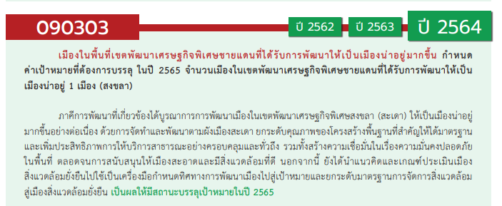
องค์ประกอบ / ปัจจัย | ปีงบประมาณ
 | 2562 | 2563 | 2564 | 2565 | Grand Total
090303V01 | 1 | 3 | 1 |  | 5
090303F0101 | 1 | 3 | 1 |  | 5
090303F0102
090303V02 |  | 2 | 1 | 2 | 5
090303F0202 |  |  | 1 | 2 | 3
090303F0203 |  | 2 |  |  | 2
090303F0201
090303F0204
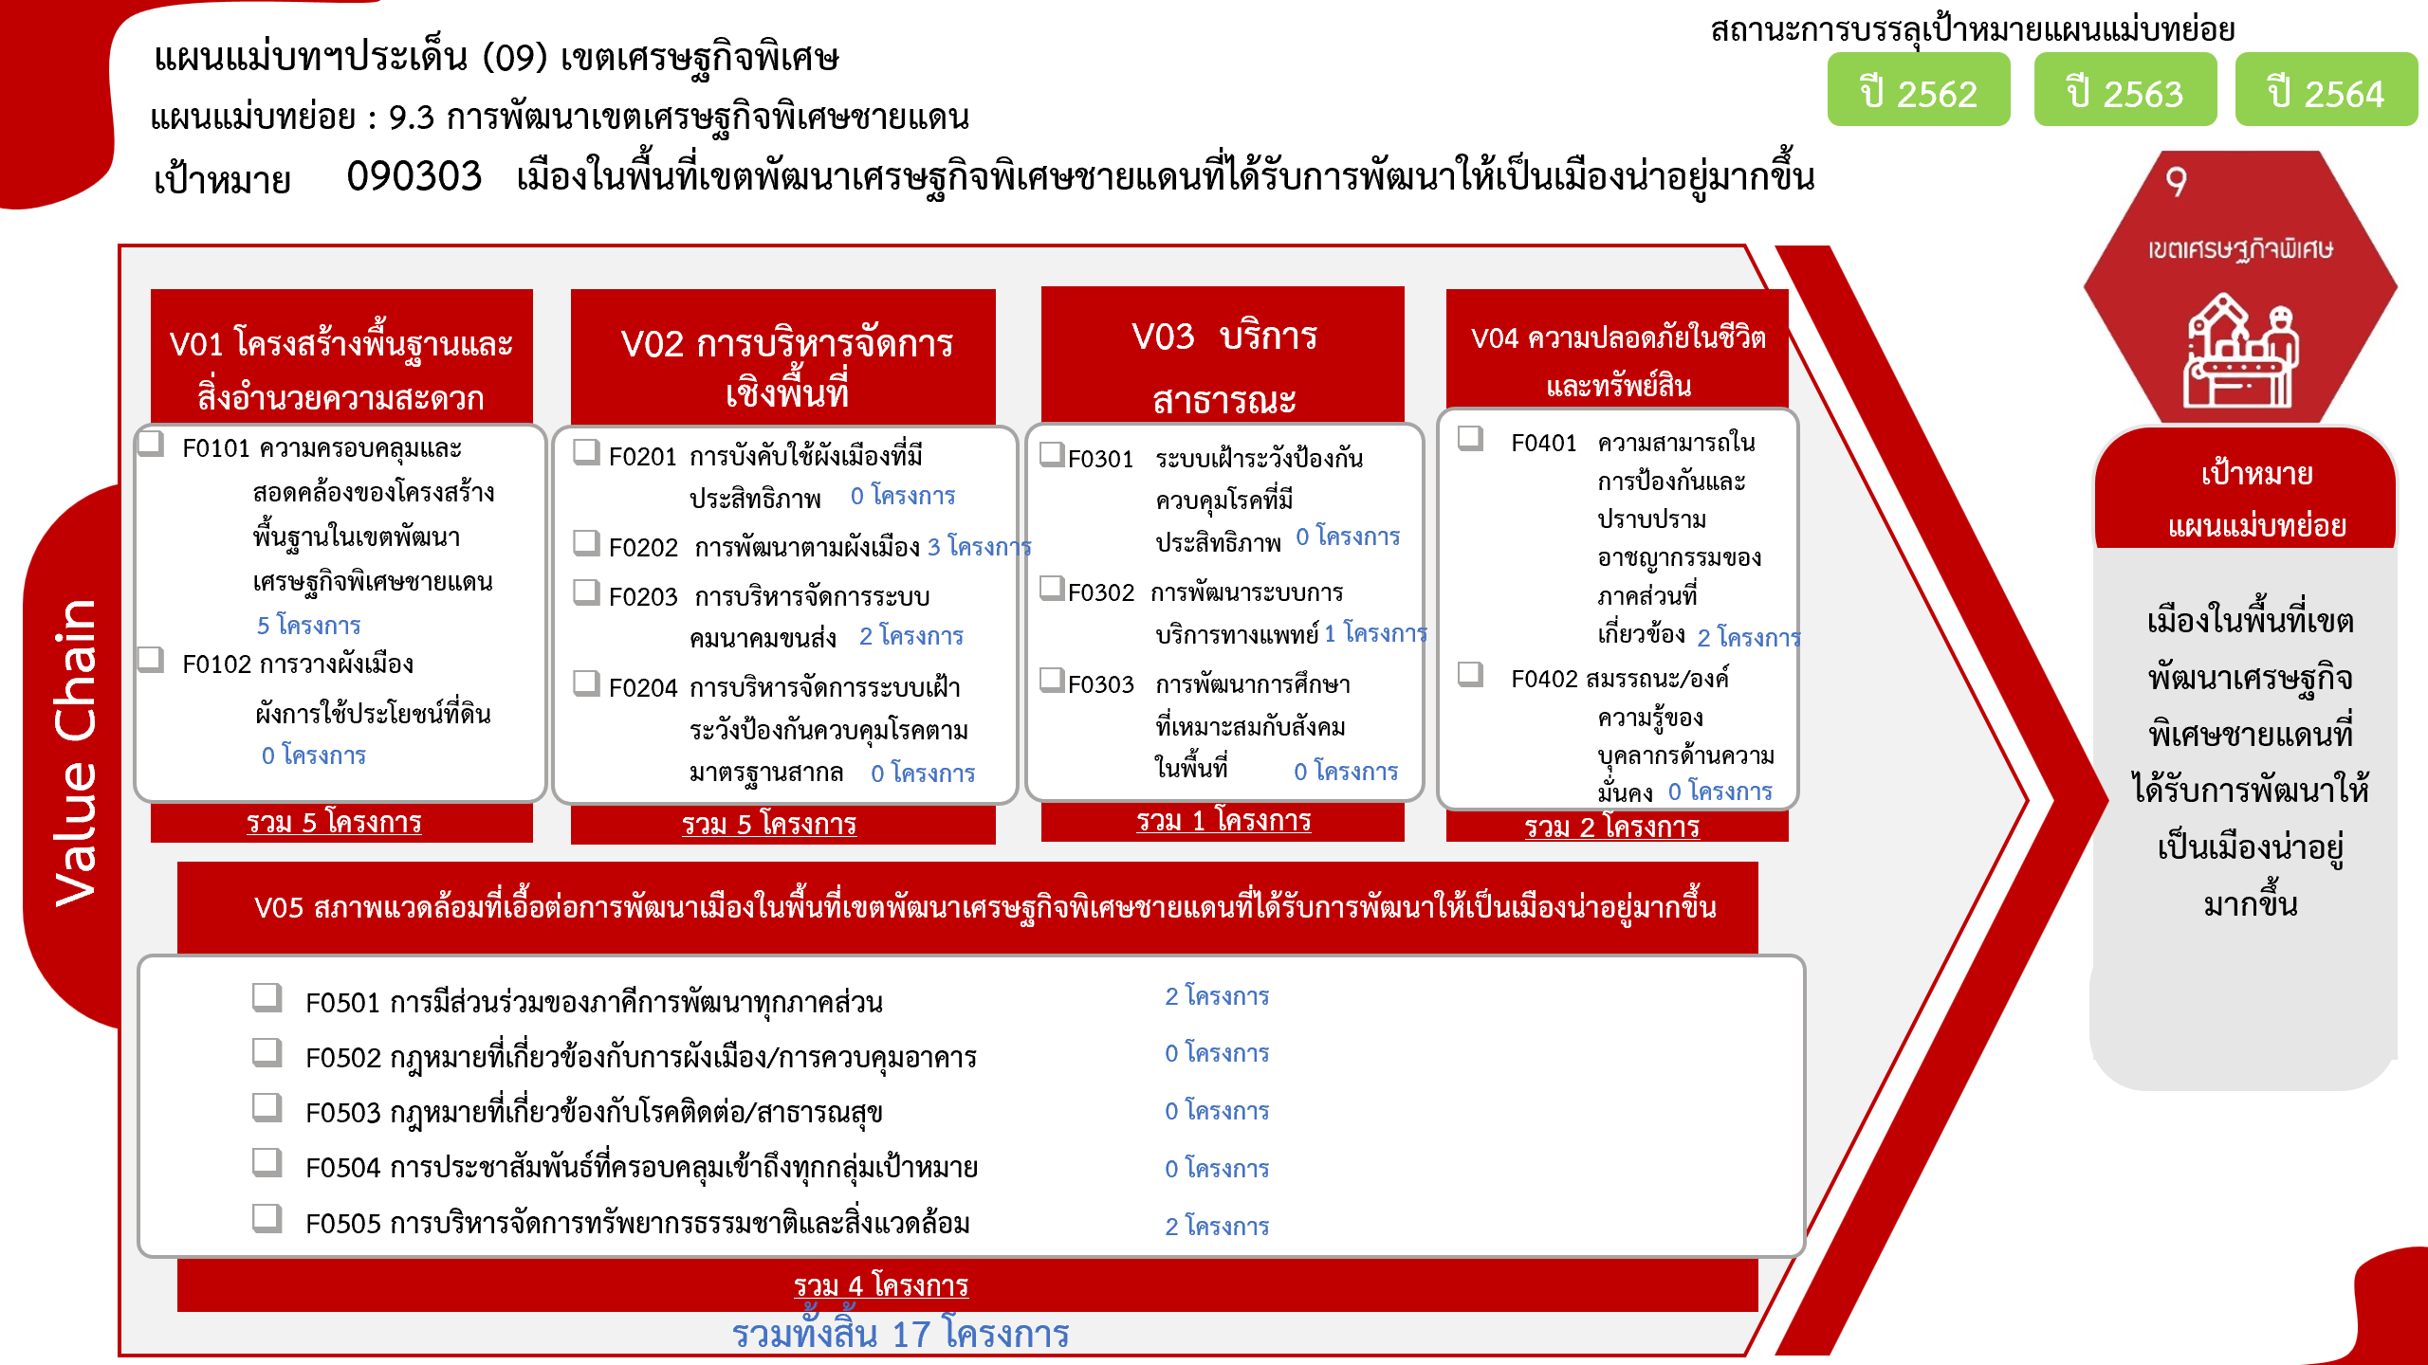
090303V03 |  |  |  | 1 | 1
090303F0302 |  |  |  | 1 | 1
090303F0301
090303F0303
090303V04 |  | 2 |  |  | 2
090303F0401 |  | 2 |  |  | 2
090303F0402
090303V05 |  |  | 3 | 1 | 4
090303F0501 |  |  | 1 | 1 | 2
090303F0505 |  |  | 2 |  | 2
090303F0502
090303F0503
090303F0504
Grand Total | 1 | 7 | 5 | 4 | 17

4.รวม
โครงการภายใต้เป้าหมายแผนแม่บทย่อย: 090303 เมืองในพื้นที่เขตพัฒนาเศรษฐกิจพิเศษชายแดนที่ได้รับการพัฒนาให้เป็นเมืองน่าอยู่มากขึ้น

กรุณา Log in เข้าระบบ eMENSCR ก่อนดำเนินการ Click ที่ link โครงการนั้น ๆ
หมายเหตุ : หากไม่ Login จะไม่สามารถดูรายละเอียดโครงการได้
โครงการที่ปรากฎเป็นโครงการที่ผ่านการอนุมัติจากผู้บริหาร (M7) ของหน่วยงานเท่านั้น (ข้อมูล ณ เดือนมีนาคม 2565)

ชื่อโครงการ / การดำเนินงาน | ยุทธศาสตร์ชาติที่เกี่ยวข้องโดยตรง (ข้อความ) | วันที่เริ่มต้นโครงการ | ปีงบประมาณ | วันที่สิ้นสุดโครงการ | หน่วยงานระดับกองหรือเทียบเท่า | หน่วยงานระดับกรมหรือเทียบเท่า | หน่วยงานระดับกระทรวงหรือเทียบเท่า | ประเภทโครงการ | องค์ประกอบ | ปัจจัย
โครงการสนับสนุนการพัฒาพื้นที่เขตเศรษฐกิจพิเศษ | ด้านการสร้างโอกาสและความเสมอภาคทางสังคม | ตุลาคม 2561 | 2562 | กันยายน 2562 | กองวิชาการและแผนงาน | กรมการปกครอง | กระทรวงมหาดไทย |  | 090303V01 | 090303F0101
ปรับปรุงเส้นทางคมนาคมเชื่อมโยงพื้นที่เขตพัฒนาเศรษฐกิจพิเศษและทางหลวงหมายเลข 1090 ตำบลพระธาตุผาแดง อำเภอแม่สอด จังหวัดตาก (ภายใต้โครงการเพิ่มขีดความสามารถในการแข่งขันด้านค้าชายแดนและขับเคลื่อนเขตพัฒนาเศรษฐกิจพิเศษตาก) | ด้านการสร้างความสามารถในการแข่งขัน | มีนาคม 2563 | 2563 | กันยายน 2563 | แขวงทางหลวงชนบทตาก | กรมทางหลวงชนบท | กระทรวงคมนาคม |  | 090303V01 | 090303F0101
โครงการอาคารจุดผ่านแดนถาวรสามเหลี่ยมทองคำ ด่านตรวจคนเข้าเมืองเชียงแสน (บ้านสบรวก) ตำบลเวียง อำเภอเชียงแสน จังหวัดเชียงราย (สตม.) | ด้านการสร้างความสามารถในการแข่งขัน | ตุลาคม 2562 | 2563 | กันยายน 2564 | กองยุทธศาสตร์ สำนักงานยุทธศาสตร์ตำรวจ | สำนักงานตำรวจแห่งชาติ | หน่วยงานขึ้นตรงนายกรัฐมนตรี |  | 090303V02 | 090303F0203
โครงการพัฒนาประสิทธิภาพงานบริการเพื่อเสริมความมั่นคงในเขตเศรษฐกิจพิเศษ (สตม.) | ด้านการปรับสมดุลและพัฒนาระบบการบริหารจัดการภาครัฐ | ตุลาคม 2562 | 2563 | กันยายน 2564 | กองยุทธศาสตร์ สำนักงานยุทธศาสตร์ตำรวจ | สำนักงานตำรวจแห่งชาติ | หน่วยงานขึ้นตรงนายกรัฐมนตรี |  | 090303V01 | 090303F0101
โครงการจัดหารถจักรยานยนต์ขนาด 250 ซีซี (แบบวิบาก) บช.ตชด. แขวงพญาไท เขตพญาไท กรุงเทพมหานคร (สตม.) | ด้านการสร้างความสามารถในการแข่งขัน | ตุลาคม 2562 | 2563 | กันยายน 2563 | กองยุทธศาสตร์ สำนักงานยุทธศาสตร์ตำรวจ | สำนักงานตำรวจแห่งชาติ | หน่วยงานขึ้นตรงนายกรัฐมนตรี |  | 090303V04 | 090303F0401
โครงการจัดหารถบรรทุก (ดีเซล) ขนาด 1 ตัน ปริมาตรไม่ต่ำกว่า 2,400 ซีซี ขับเคลื่อน 4 ล้อ แบบดับเบิ้ลแค็บกระบอกสูบ บช.ตชด. แขวงพญาไท เขตพญาไทย กรุงเทพ (สตม.) | ด้านการสร้างความสามารถในการแข่งขัน | ตุลาคม 2562 | 2563 | กันยายน 2563 | กองยุทธศาสตร์ สำนักงานยุทธศาสตร์ตำรวจ | สำนักงานตำรวจแห่งชาติ | หน่วยงานขึ้นตรงนายกรัฐมนตรี |  | 090303V04 | 090303F0401
โครงการพัฒนาเขตเศรษฐกิจพิเศษแบบบูรณาการ | ด้านการสร้างความสามารถในการแข่งขัน | เมษายน 2563 | 2563 | กันยายน 2563 | กองบริหารการสาธารณสุข | สำนักงานปลัดกระทรวงสาธารณสุข | กระทรวงสาธารณสุข |  | 090303V01 | 090303F0101
โครงการสร้างความเข้มแข็งทางเศรษฐกิจตามแนวชายแดน และแนวระเบียงเศรษฐกิจ ภาคตะวันออกเฉียงเหนือ | ด้านการสร้างความสามารถในการแข่งขัน | มกราคม 2563 | 2563 | กันยายน 2563 | ฝ่ายอำนวยการสำนักงาน | สำนักงานส่งเสริมเศรษฐกิจดิจิทัล | กระทรวงดิจิทัลเพื่อเศรษฐกิจและสังคม |  | 090303V02 | 090303F0203
โครงการหมู่บ้านถนนสวย เพื่อลดอุบัติเหตุทางถนน จังหวัดสระแก้ว จำนวน 5 แห่ง | ด้านการสร้างความสามารถในการแข่งขัน | ตุลาคม 2563 | 2564 | กันยายน 2564 | แขวงทางหลวงชนบทสระแก้ว | กรมทางหลวงชนบท | กระทรวงคมนาคม |  | 090303V05 | 090303F0505
ปรับปรุงสามแยก/สี่แยก เพื่อความปลอดภัย จำนวน 15 แห่ง จังหวัดสระแก้ว | ด้านการสร้างความสามารถในการแข่งขัน | ตุลาคม 2563 | 2564 | กันยายน 2564 | แขวงทางหลวงชนบทสระแก้ว | กรมทางหลวงชนบท | กระทรวงคมนาคม |  | 090303V05 | 090303F0505
โครงการพัฒนาโครงสร้างพื้นฐานโครงข่ายคมนาคมเชื่อมโยงการค้าผ่านแดน กิจกรรมก่อสร้างถนนทางเข้าตลาดการค้าชายแดน หมู่ 12 ตำบลบ้านเก่า อำเภอเมืองกาญจนบุรี จังหวัดกาญจนบุรี | ด้านการสร้างความสามารถในการแข่งขัน | ตุลาคม 2563 | 2564 | กันยายน 2564 | สำนักงานโยธาธิการและผังเมืองจังหวัดกาญจนบุรี | กรมโยธาธิการและผังเมือง | กระทรวงมหาดไทย |  | 090303V01 | 090303F0101
โครงการพัฒนาพื้นที่เขตเศรษฐกิจพิเศษ | ด้านการสร้างความสามารถในการแข่งขัน | ตุลาคม 2563 | 2564 | กันยายน 2564 | สำนักสนับสนุนและพัฒนาตามผังเมือง | กรมโยธาธิการและผังเมือง | กระทรวงมหาดไทย |  | 090303V02 | 090303F0202
โครงการลดและป้องกันปัจจัยเสี่ยงด้านอนามัยสิ่งแวดล้อมในพื้นที่เขตเศรษฐกิจพิเศษ | ด้านการสร้างความสามารถในการแข่งขัน | ตุลาคม 2563 | 2564 | กันยายน 2564 | กองประเมินผลกระทบต่อสุขภาพ | กรมอนามัย | กระทรวงสาธารณสุข |  | 090303V05 | 090303F0501
โครงการพัฒนาพื้นที่เขตเศรษฐกิจพิเศษ | ด้านการสร้างความสามารถในการแข่งขัน | ตุลาคม 2564 | 2565 | กันยายน 2565 | สำนักสนับสนุนและพัฒนาตามผังเมือง | กรมโยธาธิการและผังเมือง | กระทรวงมหาดไทย |  | 090303V02 | 090303F0202
โครงการพัฒนาพื้นที่เขตพัฒนาพิเศษภาคตะวันออก | ด้านการสร้างความสามารถในการแข่งขัน | ตุลาคม 2564 | 2565 | กันยายน 2565 | สำนักสนับสนุนและพัฒนาตามผังเมือง | กรมโยธาธิการและผังเมือง | กระทรวงมหาดไทย |  | 090303V02 | 090303F0202
โครงการจัดการปัจจัยเสี่ยงด้านอนามัยสิ่งแวดล้อมในพื้นที่เขตเศรษฐกิจพิเศษชายแดน | ด้านการสร้างความสามารถในการแข่งขัน | ตุลาคม 2564 | 2565 | กันยายน 2565 | กองประเมินผลกระทบต่อสุขภาพ | กรมอนามัย | กระทรวงสาธารณสุข |  | 090303V05 | 090303F0501
พัฒนาศูนย์ปฏิบัติการตอบโต้ภาวะฉุกเฉินและภัยพิบัติ (Emergency Operation CENTER : EOC) อำเภอชายแดนจังหวัดตาก (ภายใต้โครงการส่งเสริมคุณภาพชีวิต เพื่อแก้ไขปัญหาความยากจน) | ด้านการพัฒนาและเสริมสร้างศักยภาพทรัพยากรมนุษย์ | ตุลาคม 2564 | 2565 | กันยายน 2565 | สำนักงานสาธารณสุขจังหวัดตาก | สำนักงานปลัดกระทรวงสาธารณสุข | กระทรวงสาธารณสุข |  | 090303V03 | 090303F0302
 |  |  |  |  |  |  |  |  | 090303V01 | 090303F0102
 |  |  |  |  |  |  |  |  | 090303V02 | 090303F0201
 |  |  |  |  |  |  |  |  | 090303V02 | 090303F0204
 |  |  |  |  |  |  |  |  | 090303V03 | 090303F0301
 |  |  |  |  |  |  |  |  | 090303V03 | 090303F0303
 |  |  |  |  |  |  |  |  | 090303V04 | 090303F0402
 |  |  |  |  |  |  |  |  | 090303V05 | 090303F0502
 |  |  |  |  |  |  |  |  | 090303V05 | 090303F0503
 |  |  |  |  |  |  |  |  | 090303V05 | 090303F0504

